q1
Os dados a seguir representam o consumo diário de água por domicílio em um subúrbio, num verão recente:
Fontes de consumo de água
Galões por dia
Banho e ducha
99
Beber e cozinhar
11
Lavagem de louça
13
Lavagem de roupa
33
Regar o jardim
150
Toalete
88
Diversos
20
Total
414
Analise os dados acima visando a seguinte ação: uma vez que a prefeitura da cidade está preocupada com futuros racionamentos de água, escreva uma carta com base nos resultados encontrados em sua análise, destacando áreas problemáticas e propondo leis que visem economizar água pela modificação de hábitos da população.

Instruções:
1- Construir uma tabela igual à do lado
2. ordenar da maior para a menor
3 - calcula o % correspondente
4. acumular o % em uma coluna
5- inserir um gráfico recomendado
6 -nomear o gráfico
7 - definir título dos eixos
8 - comentar como complementto para a equipe responsável pela campanha

teoria da qualidade:
1- o que significa qualidade
propriedade que determina a essência ou a natureza de um ser ou coisa.
2- quais as 2 vertentes da qualidade
É através das vertentes de qualidade de produto e processo, isto é do controle de qualidade e do processo do projeto, que a qualidade de um projeto é estabelecida. Sendo estas duas vertentes complementares em si.
3- qual é a base lógica da qualidade segundo PARETO
Regra de jardim é a maior que tem em questão de galoes por dia e na área de beber e cozinhar é o que possuir a menor de todas.

grafico de pareto
 | Galoes por dia | porcentagem | porcentagem acum
Total | 414 |  | 0.00%
regar o jardim | 150 | 36.23% | 36.23%
bacho e ducha | 99 | 23.91% | 60.14%
toalete | 80 | 19.32% | 79.47%
lavadem de roupa | 33 | 7.97% | 87.44%
diversos | 20 | 4.83% | 92.27%
lavagem de louca | 13 | 3.14% | 95.41%
beber e cozinhar | 11 | 2.66% | 98.07%
Fontes de consumo de agua | Galoes por dia | porcentagem | porcentagem acum
Total | 414 |  | 0
regar o jardim | 150 | 36.23% | 36.23%
bacho e ducha | 99 | 23.91% | 60.14%
toalete | 80 | 19.32% | 79.47%
lavadem de roupa | 33 | 7.97% | 87.44%
diversos | 20 | 4.83% | 92.27%
lavagem de louca | 13 | 3.14% | 95.41%
beber e cozinhar | 11 | 2.66% | 98.07%

q2
q2

1 - o que é recomendado para os gestores da organização em relação ao estoque
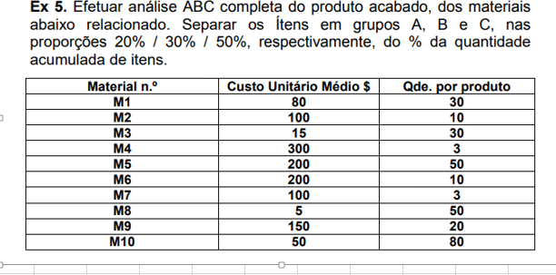

material | Custo Unitario medio | qtd por produto | total | porcentagem | 0 | classe | classe
M5 | 200 | 50 | R$ 10,000.00 | 41.15% | 41.15% | A | A | 80%
M10 | 50 | 80 | R$ 4,000.00 | 16.46% | 57.61% | A | B | 95%
M9 | 150 | 20 | R$ 3,000.00 | 12.35% | 69.96% | A | C | 100%
M1 | 80 | 30 | R$ 2,400.00 | 9.88% | 79.84% | A
M6 | 200 | 10 | R$ 2,000.00 | 8.23% | 88.07% | B
M2 | 100 | 10 | R$ 1,000.00 | 4.12% | 92.18% | B
M4 | 300 | 3 | R$ 900.00 | 3.70% | 95.88% | C
M3 | 15 | 30 | R$ 450.00 | 1.85% | 97.74% | C
M7 | 100 | 3 | R$ 300.00 | 1.23% | 98.97% | C
M8 | 5 | 50 | R$ 250.00 | 1.03% | 100.00% | C
Total |  | total | R$ 24,300.00

